Sheet1
一、项目名称及立意
二、找到目标用户
三、需求定性问卷：用户访谈明细，结果汇总
四、用户画像
五、竞品分析
六、思维导图
七、流程图
八、产品原型
九、需求文档(PRD)

一、项目名称及立意
项目名称及立意
FinishToday
在美国留学生在学业上经常会遇到困难，但是教授往往非常忙碌很难及时回复你的邮件或者约时间面谈。所以如果有个厉害的同学能及时帮你解答，留学就会变得更加轻松。 FinishToday就为广大美国留学生提供了这样的平台。

二、FinishToday 需求定性问卷-问题设计
FinishToday需求 需求定性问卷
目标群体1：将要去美国读书的中国学生 |  | 目标群体2：已经在美国需要学业帮助的中国留学生 |  |  | 目标群体3：已经在美国并取得优秀成绩的中国留学生
A. 基本问题 |  | A. 基本问题 |  |  | A. 基本问题
性别 |  | 性别 |  |  | 性别
年龄 |  | 年龄 |  |  | 年龄
专业 |  | 专业 |  |  | 专业
语言水平 |  | 年级 |  |  | 年级
将要去的学校排名 |  | 所在学校排名 |  |  | 所在学校排名
 |  | 绩点 |  |  | 绩点

B. 开放性问题 |  | B. 开放性问题 |  |  | B. 关键性问题
为什么想要去国外留学？ |  | 刚到国外时候感觉怎么样？ |  |  | 平时喜欢在哪里学习？
希望在未来的留学生活中收获什么？ |  | 如果能让你回国重新准备一次，你会如何准备，为什么？ |  |  | 有曾想过利用平时课余的时间赚一点外快？
将要去的学校是如何选择的，为什么选择这所学校？ |  | 学习生活有遇到困难吗，是怎解决的？ |  |  | 如果能帮助学弟学妹，你希望以哪种来帮助她们？
对于将要到来的留学生活最恐惧的什么？ |  | 经常去Office hours吗，和教授预约的情况如何？ |  |  | 每周花多少个小时学习？哪门课最花时间
对于国外大学宽进严出有什么看法？ |  | 如果能得到学姐学长的帮助，你希望他们以什么方式帮助你？ |  |  | 如果有机会让你重新开始一下留学生涯，你在学业上想做出什么改变？
在国内的学习压力如何？ |  | 对于这个学期选择的课程满意吗？为什么会有这样的感概？ |  |  | 有接过来自私人平台代写作业的活吗，体验如果？
对去的学习中遇到难题了会选择采用什么方式解决？ |  | 在deadline多久前会开始写作业，有失败过吗（如作业提交失败或者实在太难不会写）？ |  |  | 有当过course TA的经历吗？有的话请描述一下中国留学生问问题的情况
未来还有继续深造的打算吗？如果有，是什么学位？ |  | 父母或询问你的学业情况吗，他们之前是否有带你去有偿家教的经历？
 |  | 最吃力的一门课是什么课，在这门课上花了多少时间？

三、用户访谈明细
FinishToday 访谈记录
目标群体1：将要去美国读书的中国学生
A. 基本问题 | 受访者1 |  | 受访者2
性别 | 男 |  | 女
年龄 | 16 |  | 18
专业 | 金融 |  | 生物
语言水平 | 雅思7 |  | 雅思6.5
将要去的学校排名 | 45 |  | 60

B. 关键性问题
为什么想要去国外留学？ | 想体验不一样的文化，想未来考上名校 |  | 想在更好的环境里学到更多的东西
希望在未来的留学生活中收获什么？ | 获得高gpa和排名，考出SAT和多门AP，结交好朋友，体验生活 |  | 首先是取得很高的gpa，因为医学院是卡gpa的
将要去的学校是如何选择的，为什么选择这所学校？ | 高中是中介申请的，只知道学生毕业去向很好 |  | 将要去的学校是自己做的research，结合地理位置、综合排名、专业排名、课程设置和医院验录取情况
对于将要到来的留学生活最恐惧的什么？ | 怕一开始不能适应课程获得不理想的成绩，不能和当地学生融入，完成不了小组作业 |  | 害怕课程的选择，既不想太轻松也不想wordload太重没有自己的生活
对于国外大学宽进严出有什么看法？ | 和学姐学长交流过，学业强度很大，觉得这样很好能学到不少东西 |  | 觉得这样很好，也是想出国的原因之一，基础知识会学的很扎实
在国内的学习压力如何？ | 国内是省一级重点中学，但是因为有老师管着，对于劳累的感知一般 |  | 国内国际班，准备标准化考试很累
对去的学习中遇到难题了会选择采用什么方式解决？ | 问同班同学和老师比较多 |  | 问同班同学和老师比较多
未来还有继续深造的打算吗？如果有，是什么学位？ | 有，应该会读一个研究生学位 |  | 有，想靠进排名前十的医学院

目标群体2：已经在美国需要学业帮助的中国留学生
A. 基本问题 | 受访者1 |  | 受访者2
性别 | 男 |  | 女
年龄 | 22 |  | 20
专业 | 计算机科学 |  | 化学
年级 | 大二 |  | 大三
绩点 | 3.13 |  | 3.34
所在学校排名 | 78 |  | 90

B. 关键性问题
刚到国外时候感觉怎么样？ | 觉得这是一个很陌生无聊的地方。语言上刚开始有些不适应，之后就习惯了。 |  | 既开心有失落有点homesick，不过很快就克服了
如果能让你回国重新准备一次，你会如何准备，为什么？ | 会选择预习一下课程，问问学姐学长一些注意事项，带几本国内的教材 |  | 预习一下课程，多练一下口语，准备一下专业知识
学习生活有遇到困难吗，是怎解决的？ | 一般都是Google和Office hour |  | 一般都是google和Office hour
经常去Office hours吗，和教授预约的情况如何？ | 去，但是得排队，教授很难约 |  | 偶尔去，教授很难约
如果能得到学姐学长的帮助，你希望他们以什么方式帮助你？ | 希望学习成绩好的学姐学长能在微信上回我 |  | 在学校里约时间谈
对于这个学期选择的课程满意吗？为什么会有这样的感概？ | 不太满意，有两门课实在太难学不懂 |  | 挺好的，提前咨询了上过这些课的学姐
在deadline多久前会开始写作业，有失败过吗（如作业提交失败或者实在太难不会写）？ | 看难易程度，一般情况是前两三天 |  | 一有ddl就开始写
父母或询问你的学业情况吗，他们之前是否有带你去有偿家教的经历？ | 偶尔会，让我不要太贪玩，之前上过很多家教 |  | 会，只是一笔带过，之前在国内上过很多家教
最吃力的一门课是什么课，在这门课上花了多少时间？ | 高级算法课，一周20h+ |  | 有机化学，一周25h左右

目标群体3：已经在美国并取得优秀成绩的中国留学生
A. 基本问题
性别 | 女
年龄 | 25
专业 | 计算机科学
年级 | 研二
所在学校排名 | 15
绩点 | 3.96

B. 关键性问题
平时喜欢在哪里学习？ | 本科的时候喜欢在图书馆，现在喜欢在家里学
有曾想过利用平时课余的时间赚一点外快？ | 有，平时会翻译一些文章赚钱
如果能帮助学弟学妹，你希望以哪种来帮助她们？ | 邮件，微信，电话，都可以
每周花多少个小时学习？哪门课最花时间 | 每天学到10点左右，贝叶斯机器学习最花时间
如果有机会让你重新开始一下留学生涯，你在学业上想做出什么改变？ | 能多认识一些学长学姐，少入坑
有曾接过来自私人平台代写作业的活吗，体验如果？ | 有，付款不及时，报酬太低
有当过course TA的经历吗？有的话请描述一下中国留学生问问题的情况 | 有，现在是全栈开发课的TA, 中国人很少来问

四、用户画像
FinishToday 画像描述
用户画像1 |  | 用户画像2 |  | 用户画像3
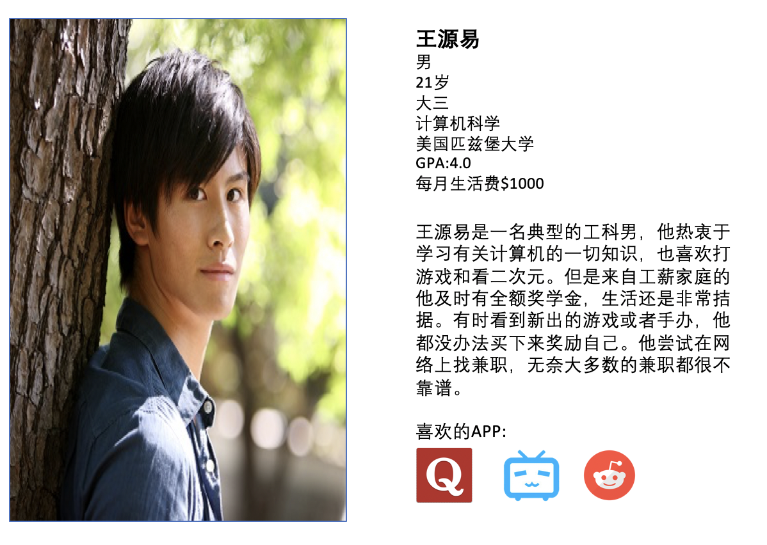

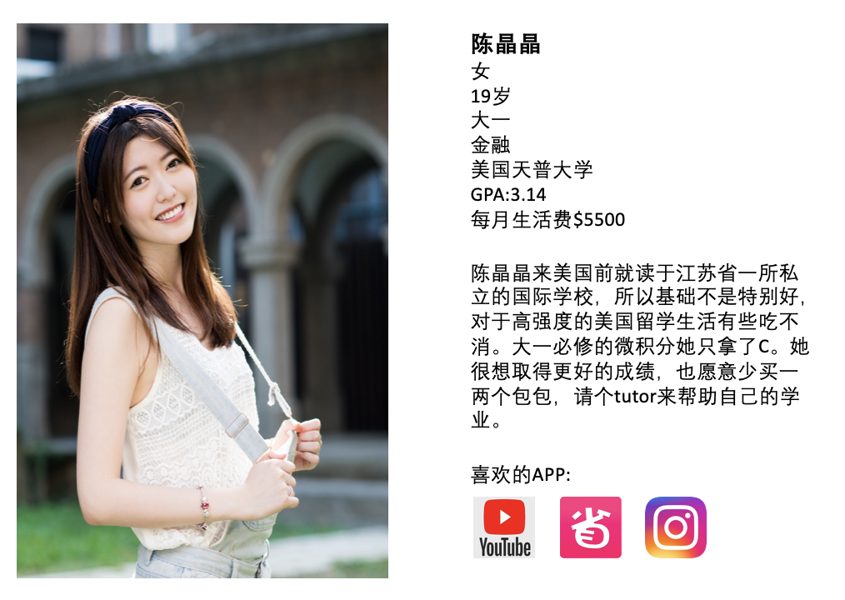

五、竞品分析
请点击以下链接
https://github.com/mgMiao/-/blob/master/FinishToday%E7%AB%9E%E5%93%81%E5%88%86%E6%9E%90%20.docx

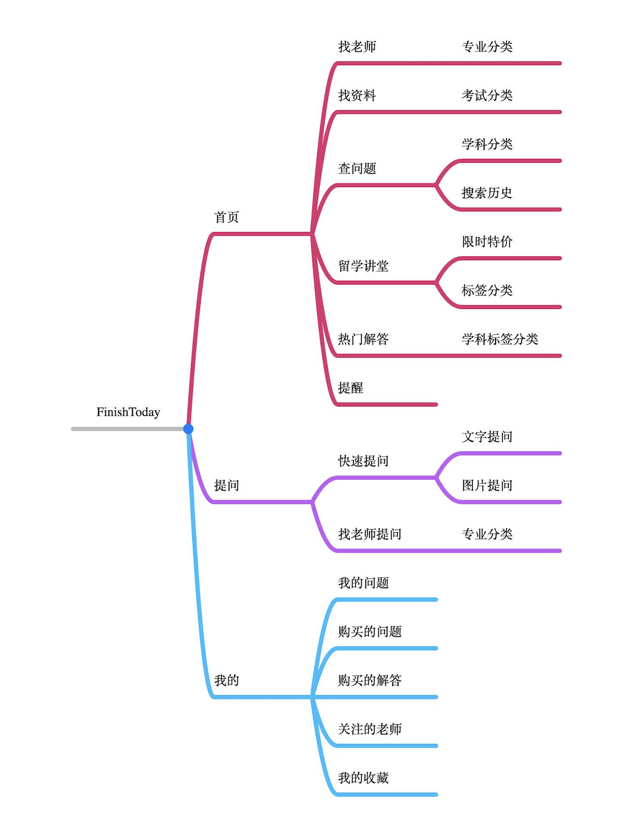
六、思维导图

七、流程图
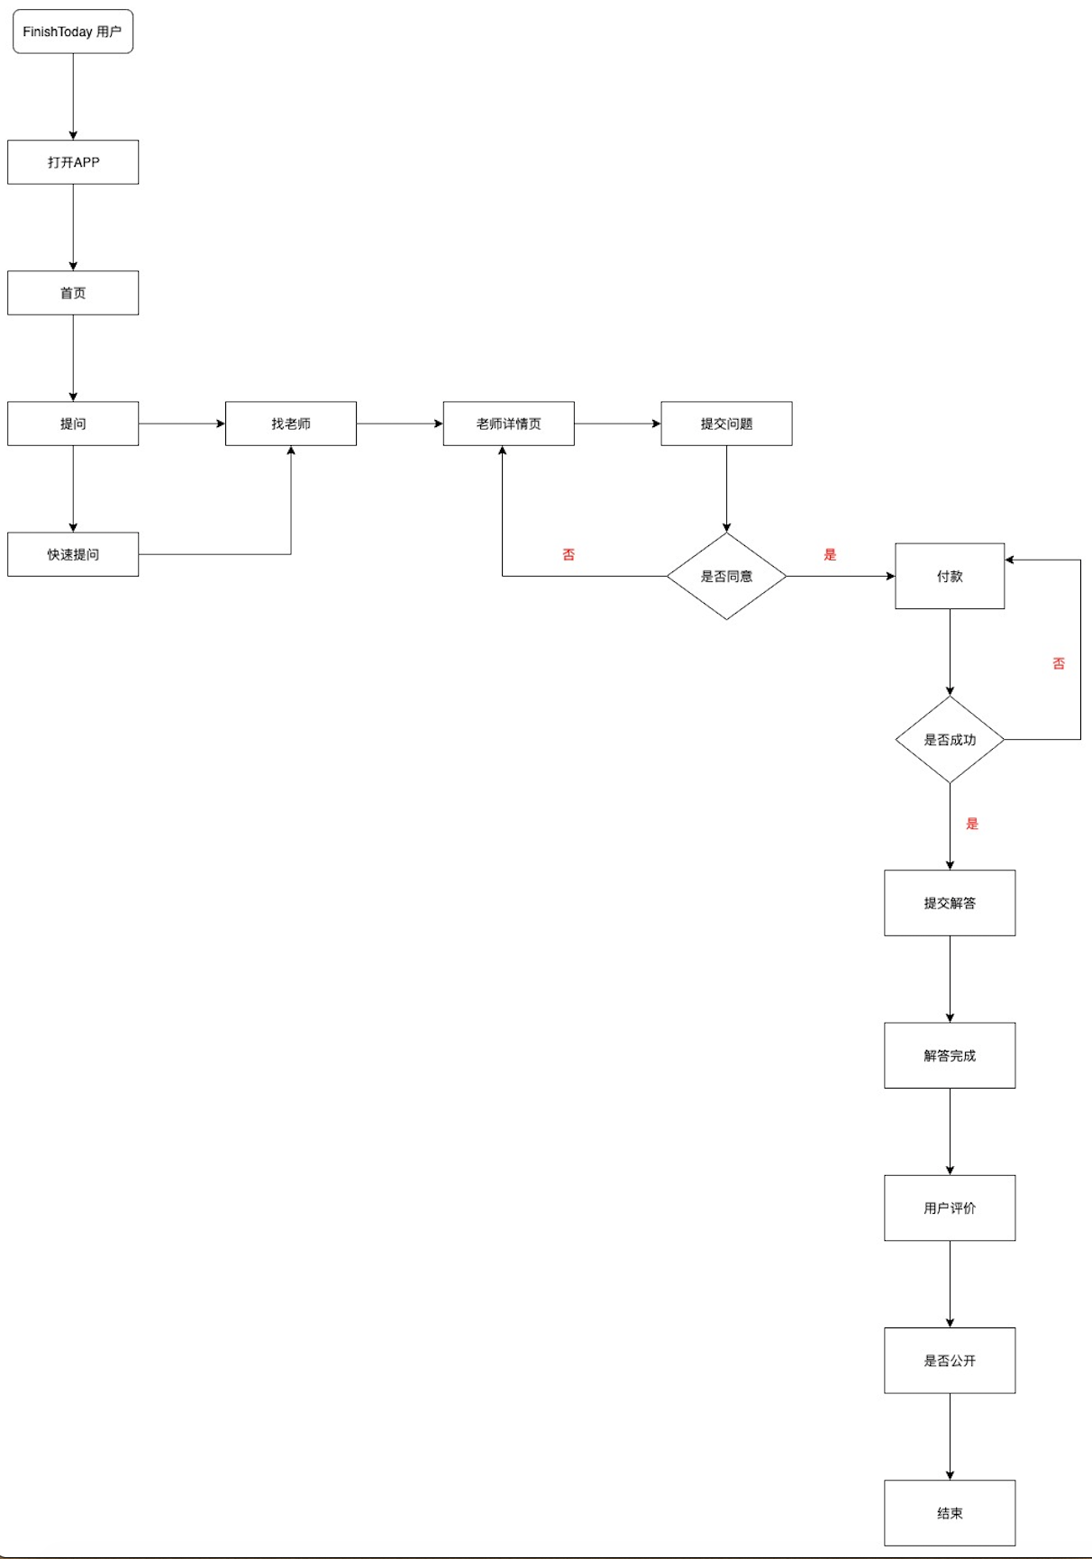

八、原型图（原型+交互）
https://pro.modao.cc/workspace/apps/p8940ea5ca707d6c06e145e50/preview

